상품제안서
마카 롱 내열손잡이글라스 560ml | 상품코드: S36907

 |  |  |  |  |  |  | 02-713-8555 | www.synergygift.co.kr
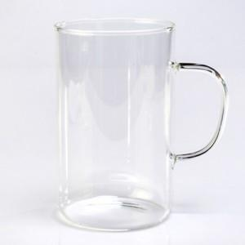

【상세/제작정보】 | <p>※전사인쇄 별도문의</p>

【인쇄/포장옵션】 | 실크 / 포장불가능

【공급단가】 | 수량 | 100~ | 300~ | 500~ | 1,000~ | 3,000~
*VAT별도 | 단가 | 5,330원 | 5,130원 | 4,930원 | 4,740원 | 4,620원

【상품 URL】 | https://www.synergygift.co.kr:443/src/goods_detail.php?gdno=36907

